몬스터 AI 행동트리
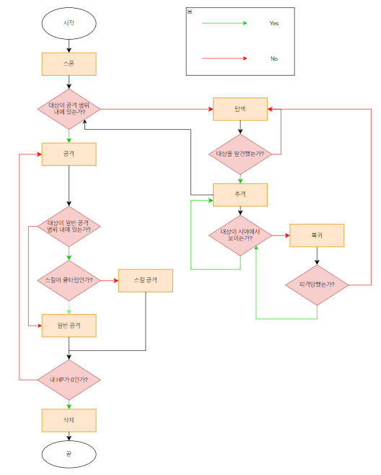
패턴1 (기본형)
 | :공격할 대상과 자신과의 거리가 일정 수치보다 낮을 경우 근거리 공격, 높을 경우 원거리 스킬로 공격하는 형태

 | 1. 스폰
 |  | 1-1. 지정된 위치에 스폰
 |  | 1-2. 스폰 후 행동 상태로 전환

 | 2. 행동
 |  | 2-1. 공격 대상이 Base_Skill_AttackRNG이하, Base_Normal_AttackRNG 이상의 거리에 위치한 경우, 공격 시작 (스킬 공격만)
 |  | 2-2. 공격 대상이 Base_NormalAttackRNG 이하의 거리에 위치한 경우, 공격 시작 (스킬 공격 쿨타임 시 일반 공격)
 |  | 2-3. 공격 시작 시 대상과의 방향 체크 진행. 방향이 맞지 않는 경우 방향 전환 진행. 방향 전환시 1초 딜레이 적용.
 |  | 2-4. 1회 공격 후, 공격 간격 시간값(Attack_Tick) 동안 Idle모션 출력, 이후 대상과의 거리에 따라 4-1 or 4-2에 따라 행동

 | 3. 탐색
 |  | 3-1. 탐색 반경 내에 플레이어 캐릭터가 없는 경우 탐색
 |  | 3-2. Mob Table의 Wander_Range값 이내에서 랜덤으로 이동 거리를 설정하고 해당 수치만큼 이동 (직선 거리 이동)
 |  | 3-3. 목표 위치로 이동 중 충돌면에 접촉시 기존 이동 방향과 반대 방향으로 남은 이동 거리 만큼 이동
 |  | 3-4. 목표 위치로 이동 중 Visible_Sight값 이내에 공격 대상이 있다면 추격 상태로 전환
 |  | 3-5. 목표 위치에서 Visible_Sight값 이내에 공격 대상이 있는지 검색 후, 대상이 없다면 2-2에 따라 행동
 |  | 3-6. 목표 위치에서 Visible_Sight값 이내에 공격 대상이 있는지 검색 후, 대상이 있다면 추격 상태로 전환

 | 4. 추격
 |  | 4-1. 공격 대상의 위치 좌표가 Base_Skill_AttackRNG값 이내에 들어올때까지 대상의 위치로 직선 이동
 |  | 4-2. 추격 중 대상의 위치 좌표가 Visible_Sight값 이상을 벗어났을 경우 추격 포기후 복귀
 |  | 4-3. 복귀 시 처음 스폰 좌표로 이동
 |  | 4-4. 스폰 좌표로 복귀 도중 피격 당하지 않을 경우, 좌표로 이동
 |  | 4-5. 스폰 좌표로 복귀 도중 피격 시 4-1 상태로 전환

 | 5. 삭제
 |  | 5-1. HP를 전수 소진하거나 흡수당할 시 삭제 처리

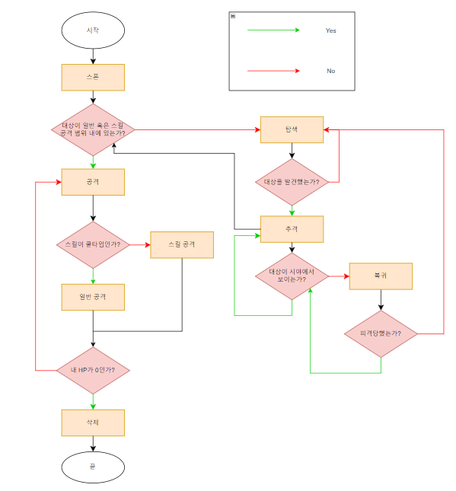
패턴2 (원거리형)
 | :공격할 대상을 원거리 공격으로 공격하는 형태

 | 1. 스폰
 |  | 1-1. 지정된 위치에 스폰
 |  | 1-2. 스폰 후 행동 상태로 전환

 | 2. 행동
 |  | 2-1. 공격 대상이 Base_Skill_AttackRNG 범위 안에 위치한 경우 공격. 공격 시 스킬 공격을 우선으로, 스킬 공격이 쿨타임일 경우 기본 공격
 |  | 2-2. 공격 시작 시 대상과의 방향 체크 진행. 방향이 맞지 않는 경우 방향 전환 진행. 방향 전환시 1초 딜레이 적용.
 |  | 2-3. 1회 공격 후, 공격 간격 시간값(Attack_Tick) 동안 Idle모션 출력, 이후 4-1에 따라 행동

 | 3. 탐색
 |  | 3-1. 몹의 탐색 반경 내에 플레이어 캐릭터가 없는 경우 탐색
 |  | 3-2. Mob Table의 Wander_Range값 이내에서 랜덤으로 이동 거리를 설정하고 해당 수치만큼 이동 (직선 거리 이동)
 |  | 3-3. 목표 위치로 이동 중 충돌면에 접촉시 기존 이동 방향과 반대 방향으로 남은 이동 거리 만큼 이동
 |  | 3-4. 목표 위치로 이동 중 Visible_Sight값 이내에 공격 대상이 있다면 추격 상태로 전환
 |  | 3-5. 목표 위치에서 Visible_Sight값 이내에 공격 대상이 있는지 검색 후, 대상이 없다면 2-2에 따라 행동
 |  | 3-6. 목표 위치에서 Visible_Sight값 이내에 공격 대상이 있는지 검색 후, 대상이 있다면 추격 상태로 전환

 | 4. 추격
 |  | 4-1. 공격 대상의 위치 좌표가 Base_Skill_AttackRNG값 이내에 들어올때까지 대상의 위치로 직선 이동
 |  | 4-2. 추격 중 대상의 위치 좌표가 Visible_Sight값 이상을 벗어났을 경우 추격 포기후 복귀
 |  | 4-3. 복귀 시 처음 스폰 좌표로 이동
 |  | 4-4. 스폰 좌표로 복귀 도중 피격 당하지 않을 경우, 좌표로 이동
 |  | 4-5. 스폰 좌표로 복귀 도중 피격 시 3-1 상태로 전환

 | 5. 삭제
 |  | 5-1. HP를 전수 소진하거나 흡수당할 시 삭제 처리

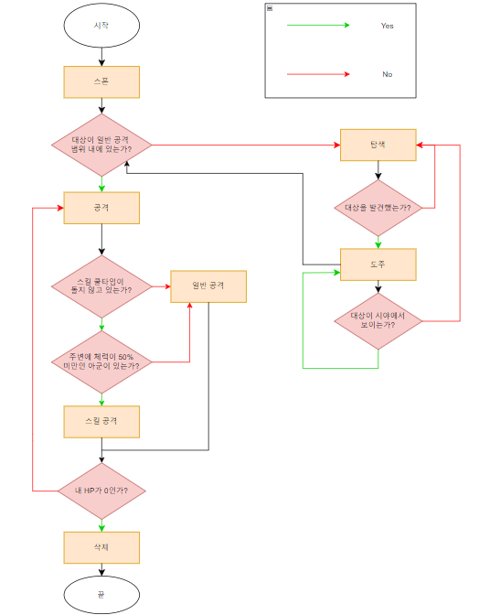
패턴3 (서포터형)
 | :아군을 치료하는 스킬을 가지고 있는 형태

 | 1. 스폰
 |  | 1-1. 지정된 위치에 스폰
 |  | 1-2. 스폰 후 행동 상태로 전환

 | 2. 행동
 |  | 2-1. 공격 대상이 Base_Normal_AttackRNG 범위 안에 위치한 경우 공격 (일반 공격)
 |  | 2-2. 공격 시작 시 대상과의 방향 체크 진행. 방향이 맞지 않는 경우 방향 전환 진행. 방향 전환시 1초 딜레이 적용.
 |  | 2-3. 1회 공격 후, 공격 간격 시간값(Attack_Tick) 동안 Idle모션 출력, 이후 4-1에 따라 행동
 |  | 2-4. Idle 모션 출력 도중, Base_Skill_AttackRNG 범위 내에 체력 50% 이하의 아군이 있을 경우 스킬 발동 (스킬 쿨타임이 없을 경우에만)

 | 3. 탐색
 |  | 3-1. 몹의 탐색 반경 내에 플레이어 캐릭터가 없는 경우 탐색
 |  | 3-2. Mob Table의 Wander_Range값 이내에서 랜덤으로 이동 거리를 설정하고 해당 수치만큼 이동 (직선 거리 이동)
 |  | 3-3. 목표 위치로 이동 중 충돌면에 접촉시 기존 이동 방향과 반대 방향으로 남은 이동 거리 만큼 이동
 |  | 3-4. 목표 위치로 이동 중 Visible_Sight값 이내에 공격 대상이 있다면 추격 상태로 전환
 |  | 3-5. 목표 위치에서 Visible_Sight값 이내에 공격 대상이 있는지 검색 후, 대상이 없다면 3-2에 따라 행동
 |  | 3-6. 목표 위치에서 Visible_Sight값 이내에 공격 대상이 있는지 검색 후, 대상이 있다면 도주 상태로 전환

 | 4. 도주
 |  | 4-1. 공격 대상이 위치한 방향의 반대 방향으로 Base_Mob_Speed의 1.5배 속도로 이동
 |  | 4-2. 도주 상태 전환 15초 이후 Visible_Sight값 이내에 공격 대상이 있는지 검색 후, 대상이 없다면 탐색 상태로 전환

 | 5. 삭제
 |  | 5-1. HP를 전수 소진하거나 흡수당할 시 삭제 처리

패턴4 (소환사형)
 | :소환 계열 스킬을 사용하는 형태

 | 1. 스폰
 |  | 1-1. 지정된 위치에 스폰
 |  | 1-2. 스폰 후 행동 상태로 전환

 | 2. 행동
 |  | 2-1. 공격 대상이 Base_Skill_AttackRNG 범위 안에 위치한 경우 공격. 공격 시 스킬 공격을 우선으로, 스킬 공격이 쿨타임일 경우 기본 공격
 |  | 2-2. 공격 시작 시 대상과의 방향 체크 진행. 방향이 맞지 않는 경우 방향 전환 진행. 방향 전환시 1초 딜레이 적용.
 |  | 2-3. 1회 공격 후, 공격 간격 시간값(Attack_Tick) 동안 Idle모션 출력, 이후 4-1에 따라 행동

 | 3. 탐색
 |  | 3-1. 몹의 탐색 반경 내에 플레이어 캐릭터가 없는 경우 탐색
 |  | 3-2. Mob Table의 Wander_Range값 이내에서 랜덤으로 이동 거리를 설정하고 해당 수치만큼 이동 (직선 거리 이동)
 |  | 3-3. 목표 위치로 이동 중 충돌면에 접촉시 기존 이동 방향과 반대 방향으로 남은 이동 거리 만큼 이동
 |  | 3-4. 목표 위치로 이동 중 Visible_Sight값 이내에 공격 대상이 있다면 추격 상태로 전환
 |  | 3-5. 목표 위치에서 Visible_Sight값 이내에 공격 대상이 있는지 검색 후, 대상이 없다면 2-2에 따라 행동
 |  | 3-6. 목표 위치에서 Visible_Sight값 이내에 공격 대상이 있는지 검색 후, 대상이 있다면 추격 상태로 전환

 | 4. 추격
 |  | 4-1. 공격 대상의 위치 좌표가 Base_Skill_AttackRNG값 이내에 들어올때까지 대상의 위치로 직선 이동
 |  | 4-2. 추격 중 대상의 위치 좌표가 Visible_Sight값 이상을 벗어났을 경우 추격 포기후 복귀
 |  | 4-3. 복귀 시 처음 스폰 좌표로 이동
 |  | 4-4. 스폰 좌표로 복귀 도중 피격 당하지 않을 경우, 좌표로 이동
 |  | 4-5. 스폰 좌표로 복귀 도중 피격 시 3-1 상태로 전환

 | 5. 삭제
 |  | 5-1. HP를 전수 소진하거나 흡수당할 시 삭제 처리

